DADOS GERAIS
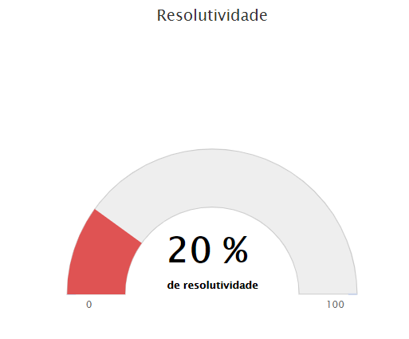
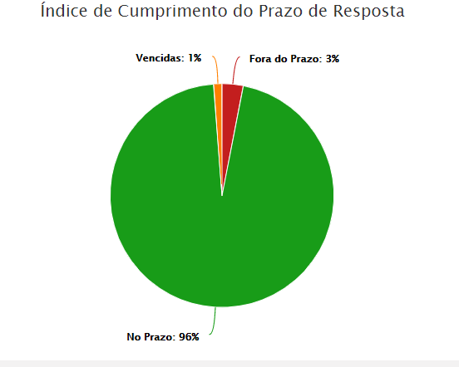
RELATÓRIO MENSAL DE OUVIDORIA ÓRGÃO: DEPARTAMENTO DE TRÂNSITO DO DISTRITO FEDERAL

GRÁFICO 1: Manifestações Por Tipologia (ABR)
GRÁFICO 1: Manifestações Por Tipologia (MAI)
GRÁFICO 1: Manifestações Por Tipologia (JUN)

TIPOLOGIA | ABRIL | MAIO | JUNHO
SOLICITAÇÕES | 213 | 206 | 133
RECLAMAÇÕES | 577 | 574 | 414
DENÚNCIAS | 11 | 9 | 5
ELOGIOS | 15 | 15 | 13
SUGESTÕES | 28 | 20 | 17
INFORMAÇÕES | 30 | 23 | 20
DEN/LICITAÇÕES | - | - | -
TOTAL | 874 | 847 | 602

ATENDIMENTO | ABRIL | MAIO | JUNHO
GERA DEMANDA | 25 | 57 | 41
NÃO GERA DEMANDA | 7 | 15 | 11

GRÁFICO 2: Tipo de Atendimento
 | ABRIL | MAIO | JUNHO
GERA DEMANDA | 25 | 57 | 41
NÃO GERA DEMANDA | 7 | 15 | 11
TOTAL | 32 | 72 | 52

MEIO DE ENTRADA | ABRIL | MAIO | JUNHO
TELEFONE | 351 | 339 | 211
INTERNET | 405 | 368 | 277
PRESENCIAL | 103 | 129 | 106
E-MAIL | - | - | -
CARTA | - | - | -
OFÍCIO | 3 | 5 | 5
DENÚNCIA/0800 | - | - | -
MÍDIA | - | - | 1
EVENTOS EXT | 12 | 6 | 2
FAX | - | - | -
TOTAL | 874 | 847 | 602

GRÁFICO 3: Manifestações por Meio de Entrada

ABRIL
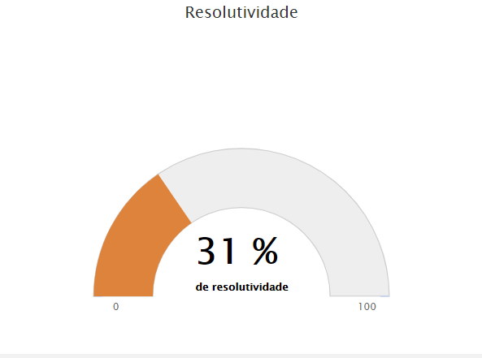
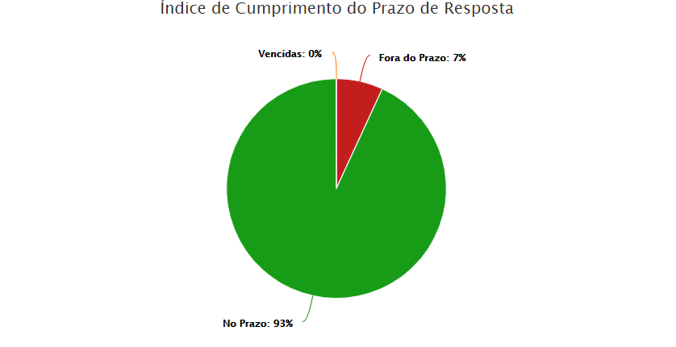

MAIO

MAIO
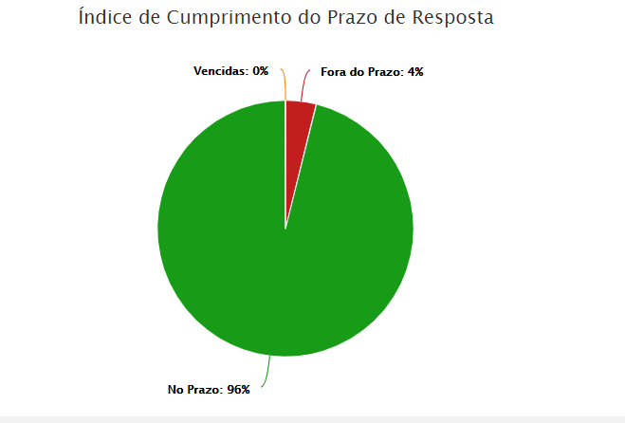
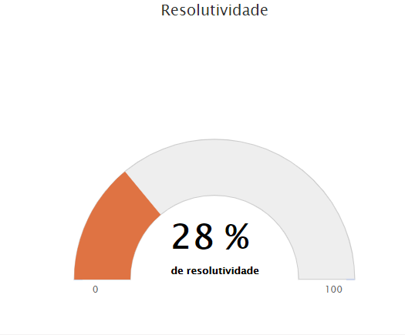

JUNHO

DADOS POR TIPOLOGIA
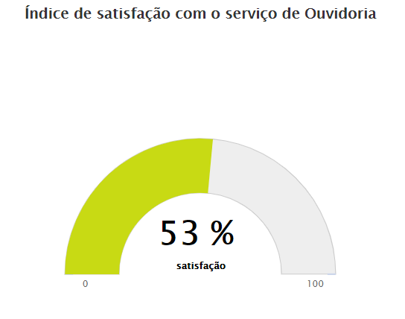
RELATÓRIO MENSAL DE OUVIDORIA ÓRGÃO: DEPARTAMENTO DE TRÂNSITO DO DISTRITO FEDERAL

Gráfico 1: Principais Solicitações
SOLICITAÇÕES | ABRIL | MAIO | JUNHO
Quebra-molas | 20 | 24 | 11
Sinalização de vias públicas | 41 | 33 | 24
Demarcação vagas estacionamento | 14 | 19 | 9
Fiscalização de trânsito em vias e ruas | 32 | 27 | 9
Faixa de pedestre | 15 | 10 | 11
OUTROS | 91 | 93 | 69
TOTAL | 213 | 206 | 133

RECLAMAÇÕES | ABRIL | MAIO | JUNHO
Emissão da CNH | 51 | 49 | 35
Emissão do Licenciamento CRLV | 38 | 34 | 23
Veículo estacionado em local irregular | 89 | 75 | 61 | 46
Multa de trânsito | 30 | 23 | 17
Gráfico 2: Principais Reclamações
Fiscalização de som automotivo | 45 | 41 | 28
OUTROS | 324 | 352 | 250
TOTAL | 577 | 574 | 414

DENÚNCIAS | ABRIL | MAIO | JUNHO
Servidor Público | 2 | 4 | 2
Conduta de Servidor do DETRAN-DF | 1 | 0 | 0
Transporte Escolar | 0 | 0 | 0
Invasão de área pública | 1 | 0 | 0
Falsificação de documentos | 0 | 1 | 0
OUTROS | 7 | 4 | 1
TOTAL | 11 | 9 | 5

Gráfico 3: Principais Denúncias
ELOGIOS | ABRIL | MAIO | JUNHO
Servidor Público | 8 | 7 | 2
Atendimento ao cidadão em órgão, entidade pública do DF | 0 | 1 | 1
Conduta de servidor do DETRAN-DF | 2 | 1 | 0
Serviço prestado por órgão, entidade do GDF | 1 | 2 | 2
Atendimento presencial | 0 | 0 | 1
OUTROS | 4 | 4 | 7
TOTAL | 15 | 15 | 13
Gráfico 4: Principais Elogios

ABRIL

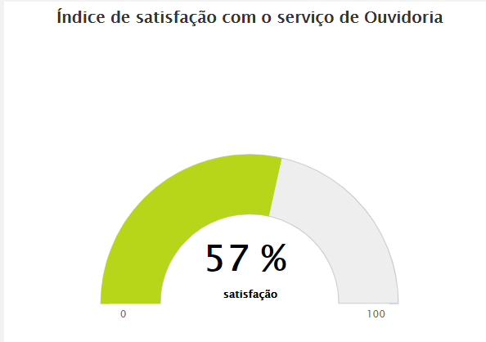

MAIO
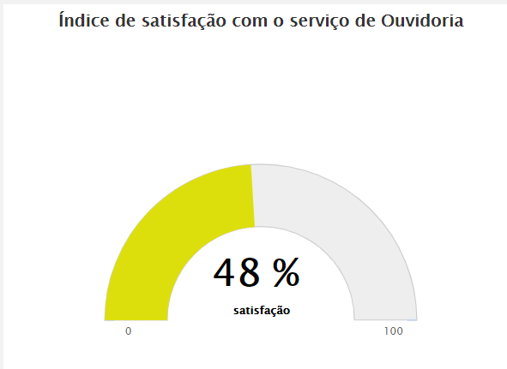

JUNHO

